ต.ค.68
แบบข้อมูลโครงการจัดซื้อจัดจ้างในรอบเดือน ตุลาคม 2568 ปีงบประมาณ พ.ศ. 2569
สถานีตำรวจภูธรเมืองอุดรธานี
ลำดับที่ | งานที่ซื้อหรือจัดจ้าง | วงเงินที่ซื้อหรือจ้าง | ราคากลาง | วิธีซื้อหรือจ้าง | รายชื่อผู้เสนอราคา | ราคาที่เสนอ | ผู้ที่ได้รับการคัดเลือก | ราคาที่ตกลงซื้อหรือจ้าง | เหตุผลที่คัดเลือกโดยสรุป | เลขที่และวันที่ของสัญญาหรือข้อตกลงในการซื้อหรือจ้าง (โดยต้องมีข้อมูลทั้งเลขที่และวันที่ของสัญญาหรือข้อตกลงในการซื้อหรือจ้าง)
1 | จัดซื้อน้ำมันเชื้อเพลิงวันที่ 1-15 ต.ค. 68 | 276,000.00 | 276,000.00 | เฉพาะเจาะจง | ห้างหุ้นส่วนจำกัดธานีธุรกิจ (1993) | 276,000.00 | ห้างหุ้นส่วนจำกัดธานีธุรกิจ (1993) | 276,000.00 | ต่อรองราคาแล้วผู้ขายยืนราคานี้ | ใบสั่งซื้อ 1/2569 ลงวันที่ 1 ต.ค. 2568
2 | จัดซื้อเอกสารอบรมโครงการฯ | 50,400.00 | 50,400.00 | เฉพาะเจาะจง | นายกันฒวัฒน์ ปิดตาระโพธิ์ | 50,400.00 | นายกันฒวัฒน์ ปิดตาระโพธิ์ | 50,400.00 | ต่อรองราคาแล้วผู้ขายยืนราคานี้ | ใบสั่งซื้อ 2/2569 ลงวันที่ 1 ต.ค. 2568
3 | จ้างประกอบอาหารเลี้ยงผู้ต้องหา ผู้ต้องขัง ผู้ถูกกักขัง ต.ค - พ.ย. 2568 | 38,900.00 | 38,900.00 | เฉพาะเจาะจง | นางภัททิรา พุ่มแจ้ | 38,900.00 | นางภัททิรา พุ่มแจ้ | 38,900.00 | ต่อรองราคาแล้วผู้ขายยืนราคานี้ | ใบสั่งจ้าง 1/2569 ลงวันที่ 1 ต.ค. 2568
4 | จ้างเหมาทำความสะอาดอาคารกับ นางพิมพ์ทอง สมสนุก (ต.ค. - ธ.ค.68) | 29,100.00 | 29,100.00 | เฉพาะเจาะจง | นางพิมพ์ทอง สมสนุก | 29,100.00 | นางพิมพ์ทอง สมสนุก | 29,100.00 | ต่อรองราคาแล้วผู้ขายยืนราคานี้ | ใบสั่งจ้าง 2/2569 ลงวันที่ 1 ต.ค. 2568
5 | จ้างเหมาทำความสะอาดอาคารกับ นางสาววิจิตร ศรีพรหม (ต.ค. - ธ.ค.68) | 29,100.00 | 29,100.00 | เฉพาะเจาะจง | นางสาววิจิตร ศรีพรหม | 29,100.00 | นางสาววิจิตร ศรีพรหม | 29,100.00 | ต่อรองราคาแล้วผู้ขายยืนราคานี้ | ใบสั่งจ้าง 3/2569 ลงวันที่ 1 ต.ค. 2568
6 | จ้างทำอุปกรณ์ไม้ง่ามโครงการอบรมโครงการฯ | 262,500.00 | 262,500.00 | เฉพาะเจาะจง | บริษัท บิ๊กคิงส์ อลูมาสเตอร์ จำกัด | 262,500.00 | บริษัท บิ๊กคิงส์ อลูมาสเตอร์ จำกัด | 262,500.00 | ต่อรองราคาแล้วผู้ขายยืนราคานี้ | ใบสั่งจ้าง 4/2569 ลงวันที่ 1 ต.ค. 2568
7 | จัดซื้อน้ำมันเชื้อเพลิงวันที่ 16-31 ต.ค. 68 | 276,000.00 | 276,000.00 | เฉพาะเจาะจง | ห้างหุ้นส่วนจำกัดธานีธุรกิจ (1993) | 276,000.00 | ห้างหุ้นส่วนจำกัดธานีธุรกิจ (1993) | 276,000.00 | ต่อรองราคาแล้วผู้ขายยืนราคานี้ | ใบสั่งซื้อ 3/2569 ลงวันที่ 15 ต.ค. 2568
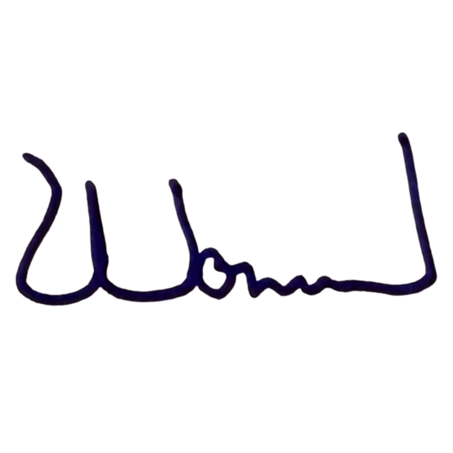
8 | จัดซื้อน้ำมันเชื้อเพลิงวันที่ 1-10 พ.ย. 68 | 241,000.00 | 241,000.00 | เฉพาะเจาะจง | ห้างหุ้นส่วนจำกัดธานีธุรกิจ (1993) | 241,000.00 | ห้างหุ้นส่วนจำกัดธานีธุรกิจ (1993) | 241,000.00 | ต่อรองราคาแล้วผู้ขายยืนราคานี้ | ใบสั่งซื้อ 4/2569 ลงวันที่ 31 ต.ค. 2568

 |  |  |  |  |  | พ.ต.อ.
 |  |  |  |  |  | (พัฒนวงศ์ จันทร์พล)
 |  |  |  |  |  | ผกก.สภ.เมืองอุดรธานี

